allure报告打开方式
步骤1 | 分别解压allure.zip,html.zip到本地任意路径
步骤2 | 右键我的电脑-属性-高级系统设置-环境变量-系统变量，找到Path(不区分大小写），双击编辑，把allure解压后的bin目录添加到path中，例如：D:\allure-2.14.0\bin
步骤3 | 打开dos窗口，输入CMD，确定，进入命令行，输入allure --version.出现版本号即环境变量设置成功。 | 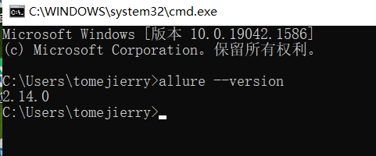
步骤4 | 输入命令allure open -h 127.0.0.1 -p8686 D:\html(本机ip+任意端口号+html解压路径）即可打开报告
 | allure环境变量配置完成之后，后续不需要再次配置，直接在DOS窗口输入打开报告的命令就可以。

